Sheet1
品名 | 样品图片 | 重量 | 材质 | 规格 | 要求
门把手 | 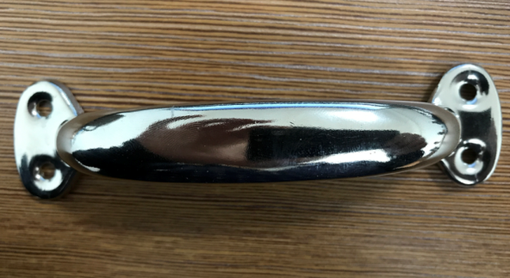 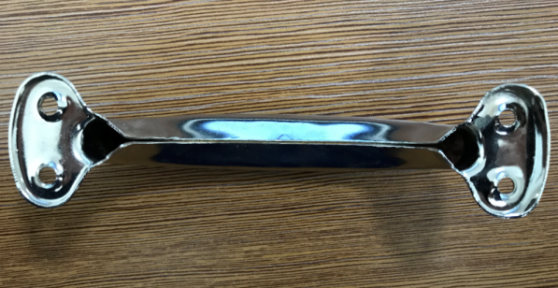 | 41.92 g | 铝合金 | 宽：1.6 cm 长：13.6 cm 孔直径：0.2 cm | 工厂需做过欧洲订单，符合欧盟的品质要求

